ОБЩИЙ
№ | Описание | Статутс | Срок
1 | Брендирование HMI под GEYSER. Заставка при загрузке остается наша. Делаем верхнее и нижнее поле бордюров зеленым. Добавляем надпись GEYSER на верхнее поле. Для экрана "Вес импульсного выхода" изменить название на "Вес импульса" для размещения надписи GEYSER в верхнем поле. Делаем телефон по умолчанию +7-812-605-00-55 | 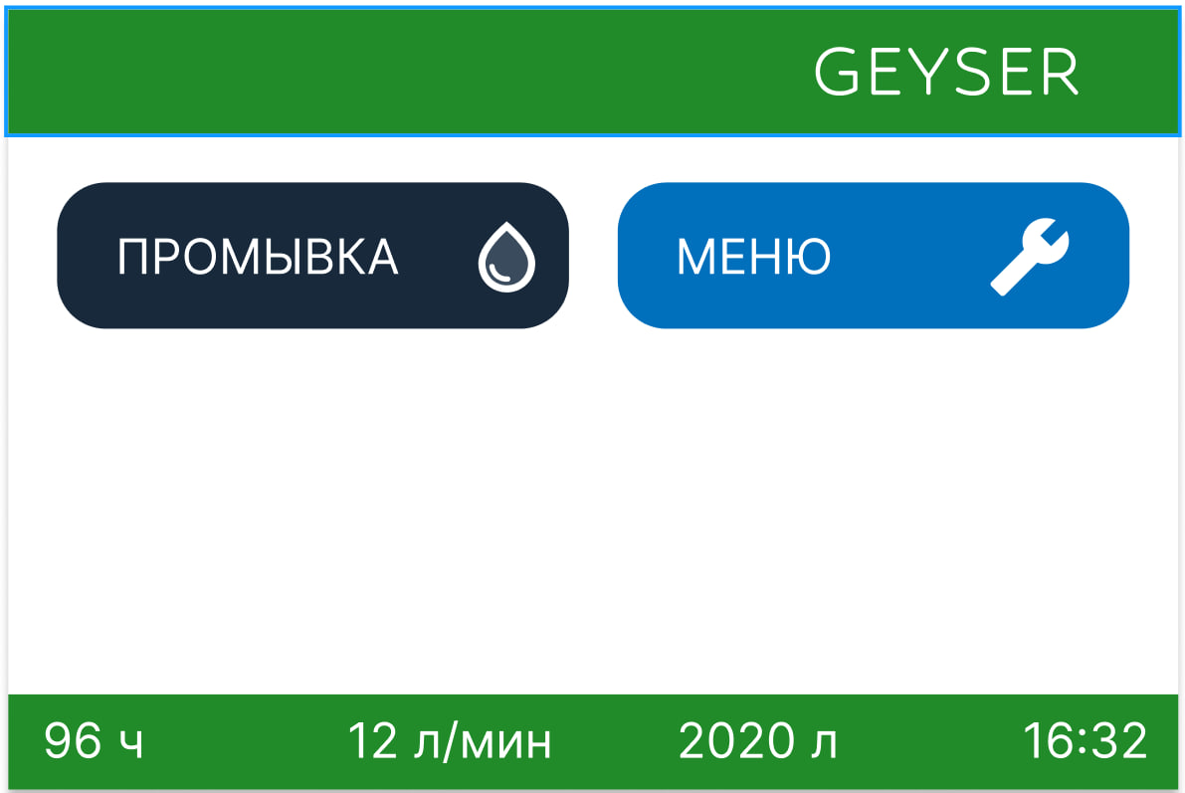
2 | Исправить баги с журналами расходов и промывок
3 | Разработка контроллера МОЗГИ 2.0. Универсальный контроллер с более мощным МК который можно использовать как базовый контроллер (как текущяя версия с дисплеем) и как УМНЫЙ ДОМ (с модулем беспроводной связи и без дисплея) и как ПРОМ (с модулем проводной связи). Бюджет по базовой версии - увеличение себестоимости не более чем 30% Бюджет по версии УМНЫЙ ДОМ и ПРОМ - не более 60%
4 | Разработка необходимой инфраструктуры (серверы, ПО, мобильные приложения или веб версии) для версии контроллера УМНЫЙ ДОМ
5 | Разработка датчика уровня соли
6 | Разработка нового моторного узла (мотор+реудктор) клапана для снижения уровня шума при работе мотора

МОЗГИ 2.0 ПРОМ
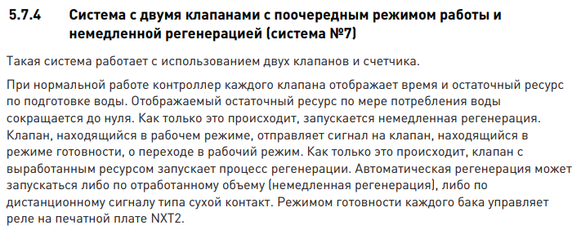
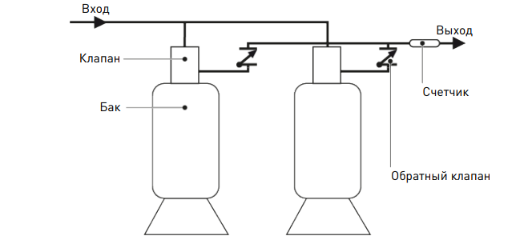
 | Контроллер МОЗГИ 2.0 "ПРОМ"
1 | Переход на мощный МК китайского производства
2 | Переход на питание 24 VDC
3 | Увеличение скорости работы и отрисовки экрана
4 | рабочие Журналы
5 | Замена батарейки на ионистор
6 | Сделать связь между контроллерами до 6 шт в связке по Модбасу через эзернет (2 RJ45 порта). И по этому же протоклу осуществляется связь с внешним миром (статусы контроллеров, аварии, расходы, журналы, управление - запрет промывки, старт промывки, переключение стадий).
7 | Добавить выход с питанием для внешнего электромагниитного клапана с катушкой на 12В, 0,3А. Для защиты контроллера от скачков напряжения предусмотреть RC.
8 | Добавить вход для датчика соли. Разработать сам датчик соли.

 | Объединение контроллеров между собой до 6 шт по разным системам. Дополнительно задействуется вых1/вых2 для управления внешней электроприводной арматурой. Ниже дано описание работы системы у конкурентов.
 | Тип фильтра - умягчение
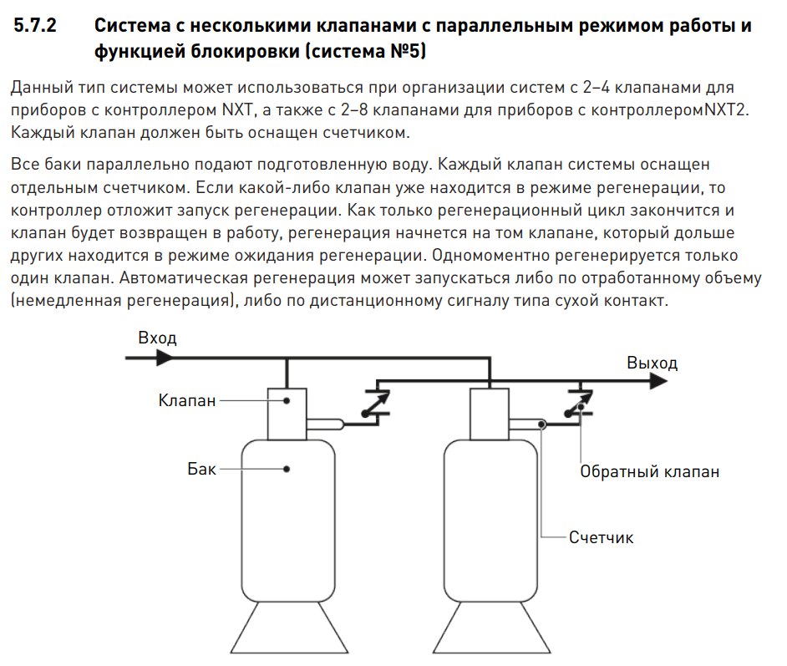

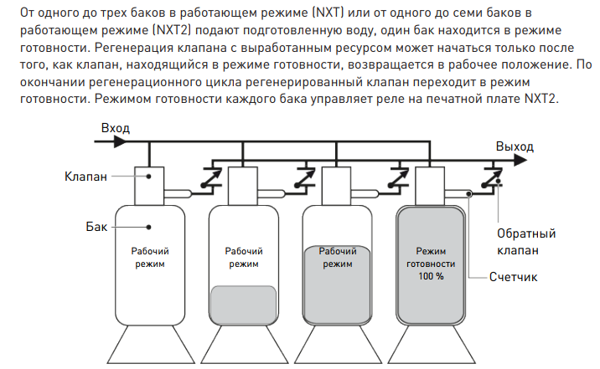

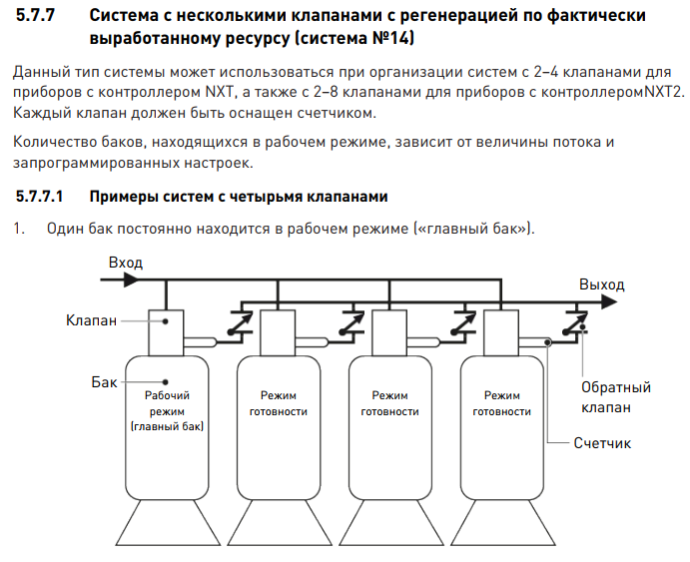

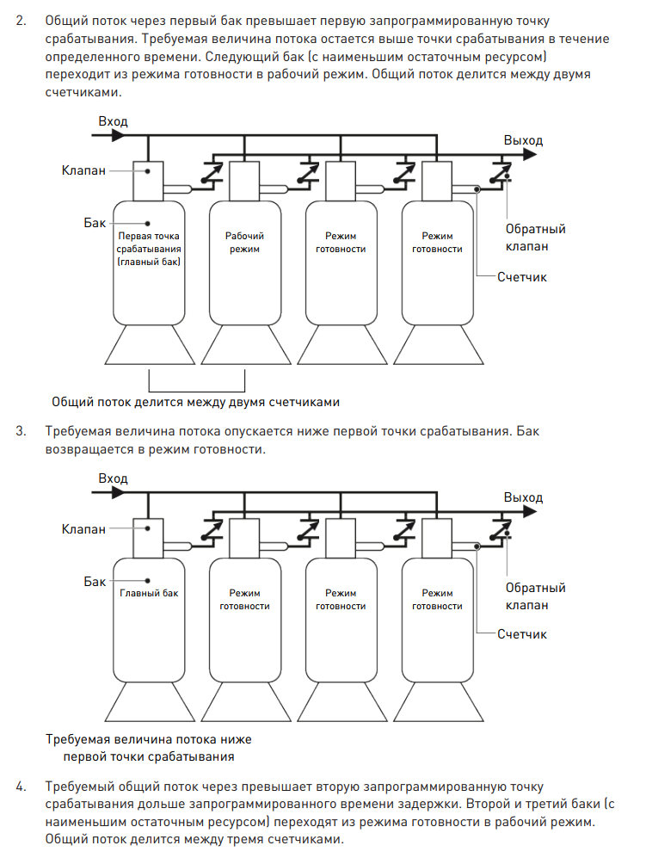

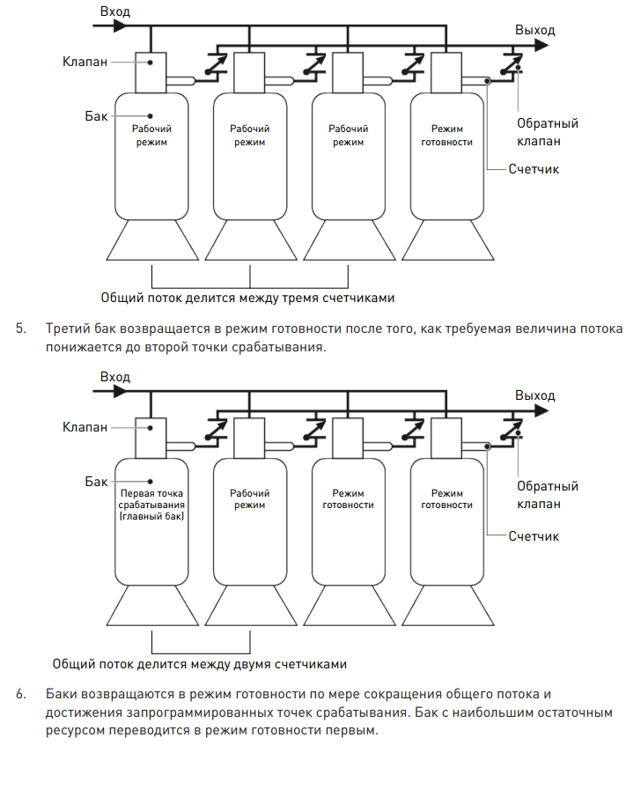

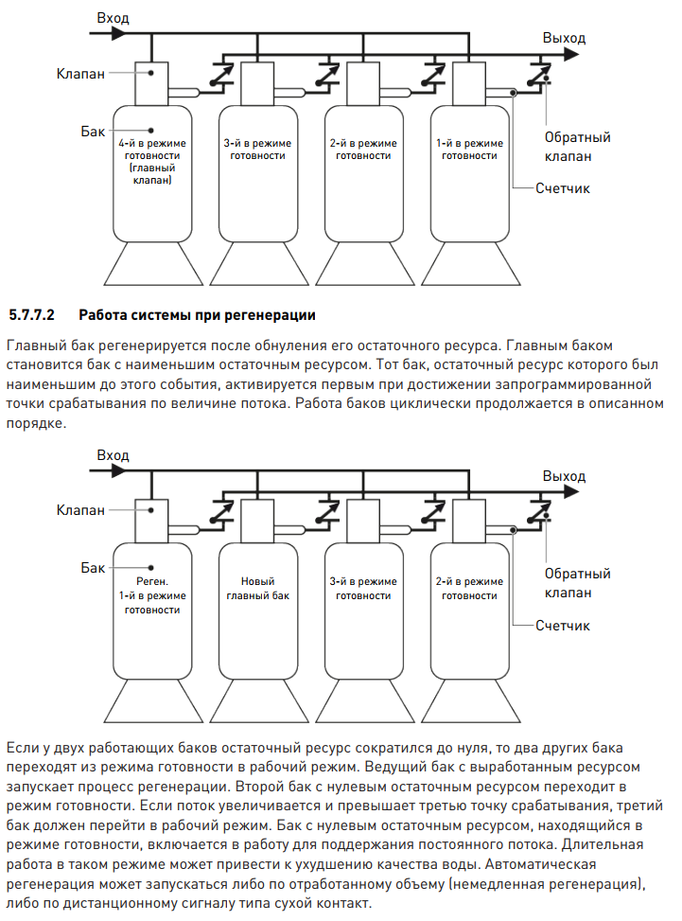

 | В системе №7 у нас будут оба клапана со счетчиком

Датчик уровня соли
Датчик уровня соли.
Задача: Измерение уровня таблетированной соли в солевом баке. Типичное растояния для измерения от 15 см до 80 см. Расстояние на котором будет настраиватся сообщение о низком уровне соли - от 40 до 60 см примерно. В солевом баке готовится насыщеный раствор хлорида натрия (обычной пищевой соли). Соль используется в виде спресованной соли в солевые таблетки разного размера от цилиндров диаметром 4 см и высотой 4 см, до подущечек 3 см по длинной.
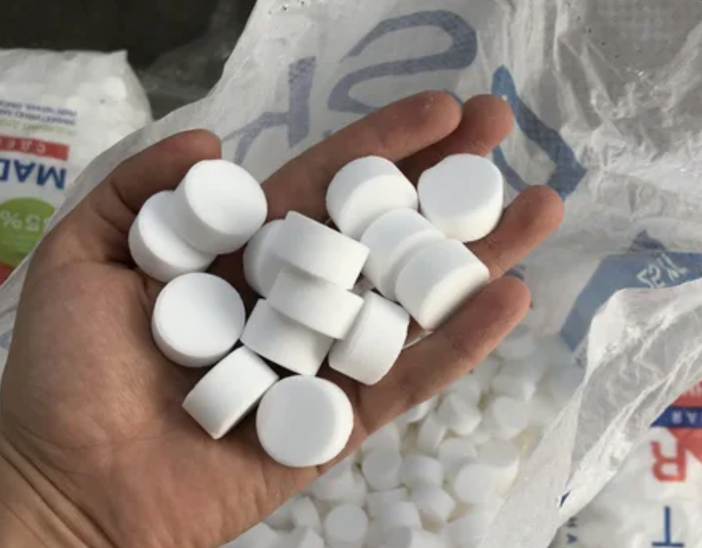 Типичный вид солевых таблеток
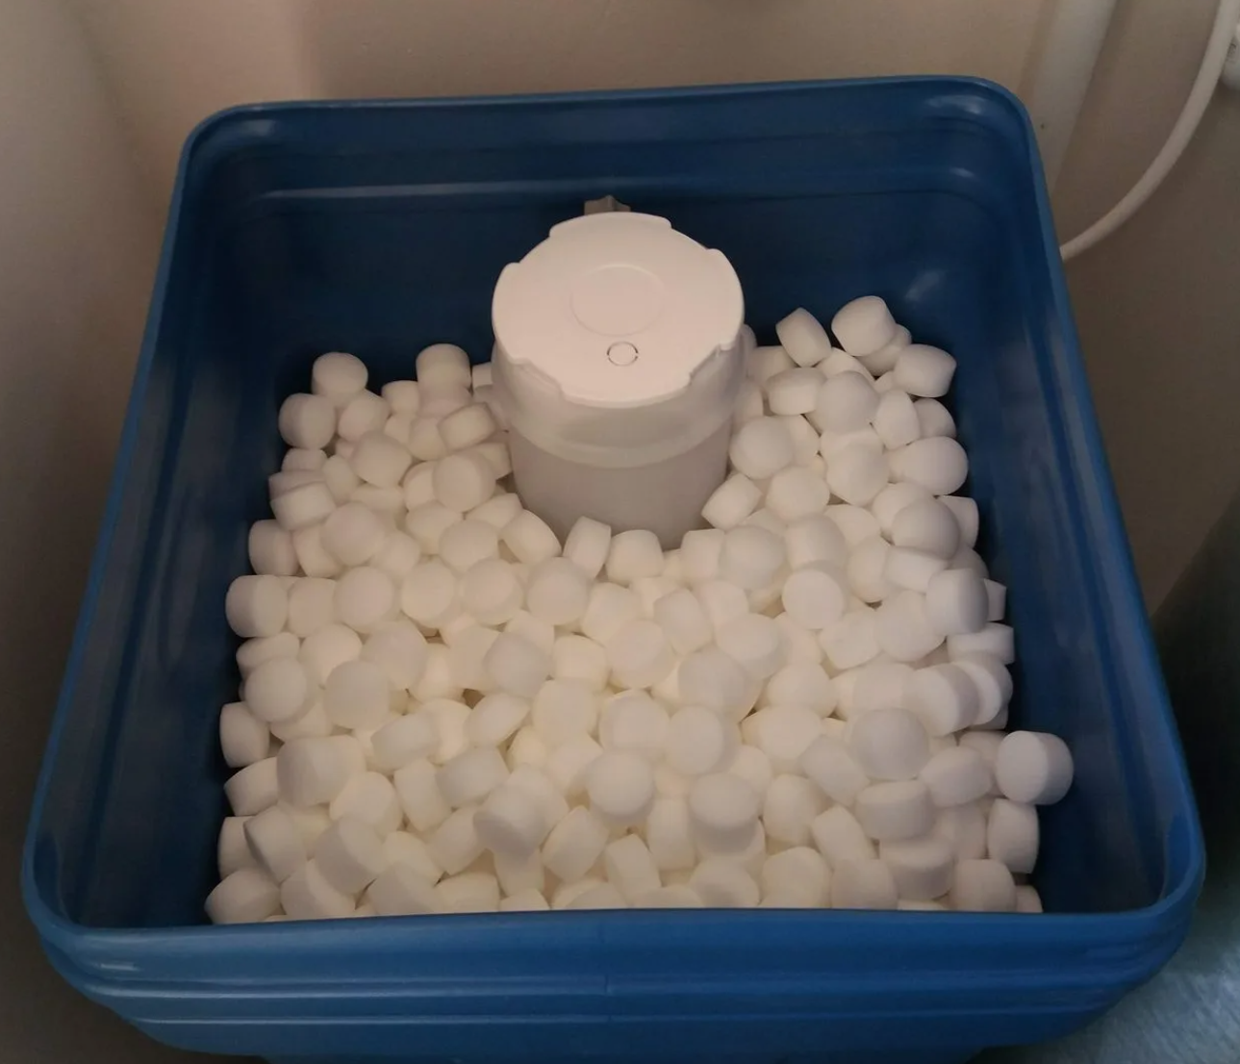 Во время эксплутации в солевом баке может быть засыпана соль прозапас - выше уровня воды.
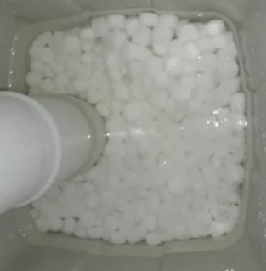 Со временем она тает и уровень таблеток падает. В какой-то момент уровень воды становится выше. И это не является нарушением эксплуатации. Солевой раствор будет готовится
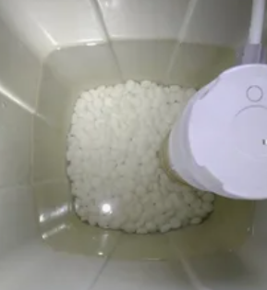 В какой-то момент уровень соли может упасть до минимума. Это уже плохо. Предупреждение о минимальном уровне соли уже должно выдаваться когда вода станет выше таблеток.
Часто может быть такое что когда вода выше уровня соли на поверхности образуется грязная пена и уровень соли вообще не видно визуально.
Для того чтобы исключить влияние воды и грязи на её поверхности достоверное измерение уровня соли необходимо проводить в конце стадии "Засос солевого раствора" или во время стадии "Прямая отмывка", или во время стадии "Заполнение солевого бака". При этом измерение уровня воды тоже хочется иметь т.к. иногда используется готовый солевой раствор и таблетки в баке даже не появляются. В ходе работы фильтра возможны разные сценарии - уровень соли не падает от промывки к промывке. Уровень воды не изменятся при засосе соелвого раствора если он был до этого. Желательно настроить софт и контроллер нужно так чтобы он отличал воду от таблеток соли по качеству сигнала. В случае если не получится устойчиво ловить отраженный от таблеток сигнал измерение можно вести косвенно. Дело в том что для оповещение клиента об нехватке соли нас интересует момент когда уровень таблеток соли станет меньше уровня воды. Т.е. сигнал от воды будет явно стабильнее и по переходу от стабильного сигнала к нестабильному (на стадии "Засос солевого раствора" когда уровень воды будет снижаться и будут оголяться таблетки) мы можем судить об уровне соли.
Какие я вижу варианты измерения уровня соли: 1. Ультразвуковой метод. Датчик устанавливается на крышку сверх 2. Инфракрасный метод. Датчик устанавливается на крышку сверх 3. Машинное зрение - камера + Ик подсветка. Датчик устанавливается на крышку сверху
Варианты датчиков
https://www.ozon.ru/product/integrirovannyy-ultrazvukovoy-dalnomer-vodonepronitsaemyy-reversivnyy-modul-radar-izremeniya-1424049832/?at=DqtDqj5gKfjzVNWguyVqVXJFXqOWwNixZmM8kU4pBwqP
https://www.ozon.ru/product/lazernyy-datchik-dalnomera-modul-benewake-tfmini-plus-lidar-1969086649/?at=EqtkL1ln7hBXK67Gikx9G9XHjOVjmrCpOY2Epf3Yqq4D
https://www.ozon.ru/product/integrirovannyy-lazernyy-dalnomer-dtof-vysotoy-20-m-s-infrakrasnym-santimetrovym-1942032295/?at=jYtZ8lYArC4jvEWVCxJnJR6SWN66yXu0zmOwJsEJlzB9&reviewsVariantMode=2
https://www.ozon.ru/product/lazernyy-ik-dalnomer-gy-530-na-osnove-vl53l0x-v2-1668292859/?at=w0tgK0vPjhX1yMxvhxN9LZRtQpL6WCAwlN3EhQ136O6&from_sku=1668292910&oos_search=false

